상품제안서
레스쁘리 디퓨저 로즈팝 엔틱 피오니 150ml | 상품코드: S40590

 |  |  |  |  |  |  | 02-713-8555 | www.synergygift.co.kr
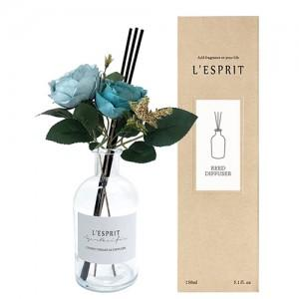

【상세/제작정보】 | <p><b><span style="font-size: 14pt;">※ ​</span><span style="font-size: 14pt;">병, 케이스, 띠지 중 한곳 무료부착 입니다.</span></b></p><p><b><span style="font-size: 14pt;">※</span></b><b><span style="font-size: 14pt;">​ 쇼핑백 별도문의 바랍니다.​</span></b>&nbsp; &nbsp;&nbsp;</p>

【인쇄/포장옵션】 | 스티커 / 포장지포장

【공급단가】 | 수량 | 50~ | 100~ | 500~ | 1,000~ | 2,000~
*VAT별도 | 단가 | 11,050원 | 10,880원 | 10,620원 | 10,200원 | 9,770원

【상품 URL】 | https://www.synergygift.co.kr:443/src/goods_detail.php?gdno=40590

